상품제안서
체크 패딩 똑딱이담요 | 상품코드: S37954

 |  |  |  |  |  |  | 02-713-8555 | www.synergygift.co.kr
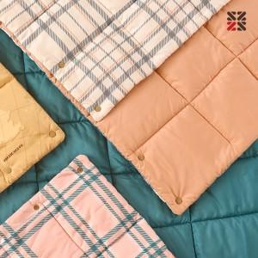

【상세/제작정보】 | <p><span style="font-size: 14pt;">※ 담요인쇄 불가, 더스트백에 인쇄 가능합니다.</span></p>

【인쇄/포장옵션】 | 실크 / 포장불가능

【공급단가】 | 수량 | 30~ | 100~ | 500~ | 1,000~ | 2,000~
*VAT별도 | 단가 | 13,650원 | 13,440원 | 13,120원 | 12,600원 | 12,070원

【상품 URL】 | https://www.synergygift.co.kr:443/src/goods_detail.php?gdno=37954

